ログイン画面
画面名 |  | ログイン画面 |  |  |  |  |  |  |  | 画面ID |  | Login
画面説明
タスク管理アプリにログインする画面。
画面レイアウト
〇初期表示時
①
②
③
〇入力時
〇エラーメッセージのダイアログ
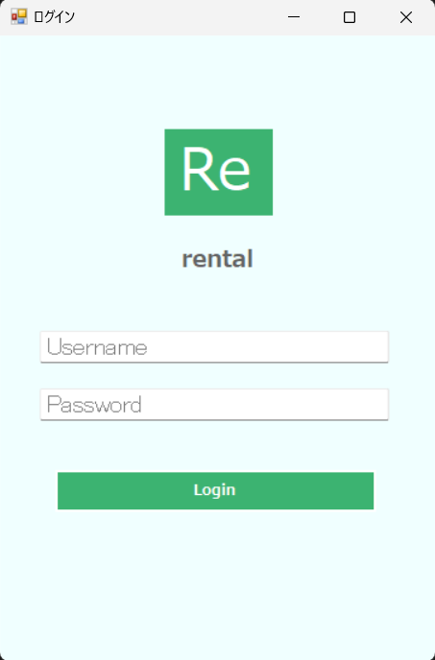 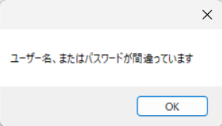 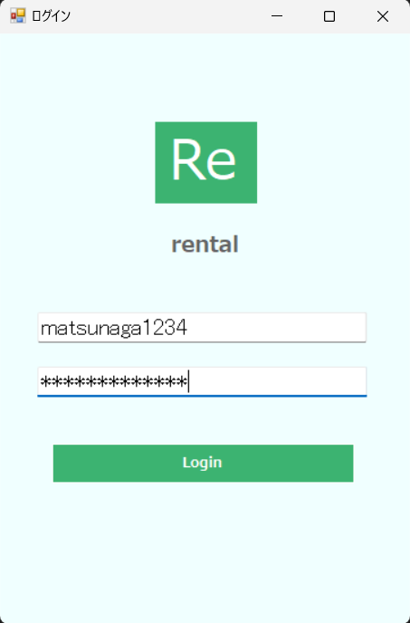 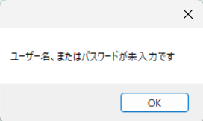
・入力値チェック時

・ログインチェック時

④

⑤

⑥

項目説明
No. | 項目名 |  | 種別 | I/O | 文字種 | 最大桁数 | 最小桁数 | 必須 | 初期値 |  | 備考
① | ウィンドウ最小化ボタン |  | ボタン | - | - | - | - | - | -
② | ウィンドウ最大化ボタン |  | ボタン | - | - | - | - | - | -
③ | ウィンドウ閉じるボタン |  | ボタン | - | - | - | - | - | -
④ | ユーザー名入力欄 |  | テキストボックス | I | 全角半角文字列 | 20 | 1 | 〇 | - |  | プレースホルダーとして、「Username」の文字を表示。
⑤ | パスワード入力欄 |  | パスワードボックス | I | 半角文字列 | 20 | 7 | 〇 | - |  | プレースホルダーとして、「Password」の文字を表示。
⑥ | ログインボタン |  | ボタン | - | - | - | - | - | -
処理説明
①ウィンドウ最小化ボタン押下 |  |  | 電卓アプリのウィンドウを最小化する。
②ウィンドウ最大化ボタン押下 |  |  | 電卓アプリのウィンドウを最大化する。
③ウィンドウ閉じるボタン押下 |  |  | 電卓アプリのウィンドウを閉じる。
⑥ログインボタン押下時 |  |  | ＜1. 入力値チェック＞ 〇「ユーザー名」または「パスワード」が未入力の場合、本画面を再表示し、エラーメッセージのダイアログ「ユーザー名、またはパスワードが未入力です」を表示する。 「ユーザー名」と「パスワード」が入力されている場合、以降の処理を実施する。 ＜2. ログインチェック＞ 〇入力値がusersテーブルのuser_name、passwordと一致した場合、一覧画面へ遷移する。 入力値がusersテーブルのuser_name、passwordと一致しない場合、本画面を再表示し、エラーメッセージのダイアログ「ユーザー名、またはパスワードが間違っています」 を表示する。

一覧画面
画面名 |  | 一覧画面 |  |  |  |  |  |  |  |  | 画面ID | TaskList
画面説明
タスクの一覧を表示する。
画面レイアウト
〇初期表示時 ※例
①
②
③
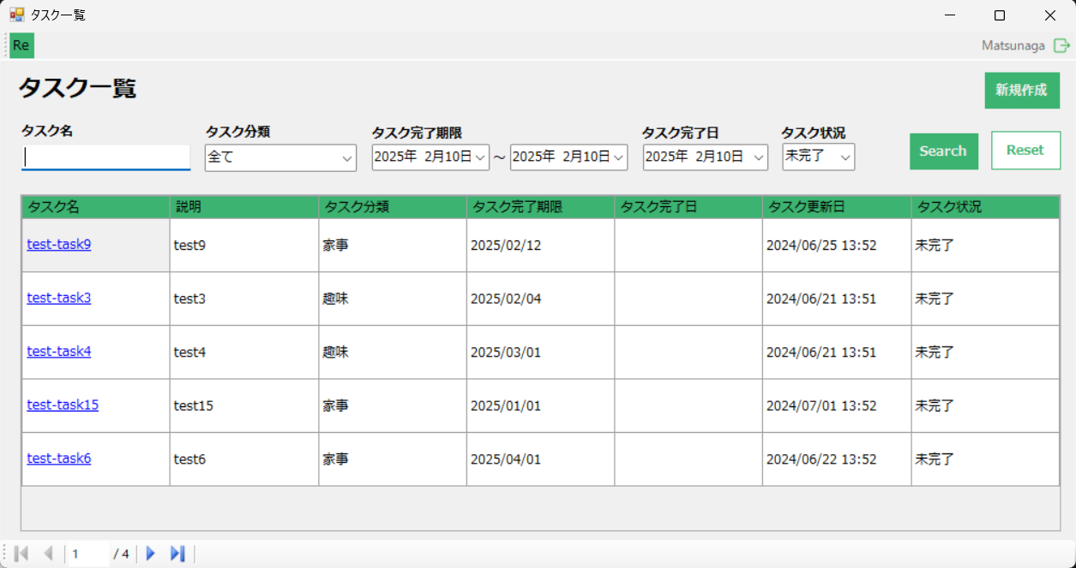

④
⑤
⑧
⑥
⑦
⑨
⑩
⑪
⑫
⑬

⑭

⑮

⑯

項目説明
No. | 項目名 |  | 種別 | I/O | 文字種 | 最大桁数 | 最小桁数 | 必須 | 初期値 | 備考
① | ウィンドウ最小化ボタン |  | ボタン | - | - | - | - | - | -
② | ウィンドウ最大化ボタン |  | ボタン | - | - | - | - | - | -
③ | ウィンドウ閉じるボタン |  | ボタン | - | - | - | - | - | -
④ | ログインユーザー名 |  | その他 | O | 全角半角文字列 | 20 | 1 | 〇 | -
⑤ | ログアウトボタン |  | ボタン | - | - |  |  | - | -
⑥ | タスク名検索欄 |  | テキストボックス | I |  |  |  | - | -
⑦ | タスク分類検索欄 |  | プルダウン | I |  |  |  | - | 全て
⑧ | タスク完了期限検索欄（開始日） |  | その他 | I |  |  |  | -
⑨ | タスク完了期限検索欄（終了日） |  | その他 | I |  |  |  | -
⑩ | タスク完了日検索欄 |  | その他 | I |  |  |  | -
⑪ | タスク状況検索欄 |  | プルダウン | I |  |  |  | -
⑫ | 検索ボタン |  | ボタン | - |  |  |  | -
⑬ | 新規作成ボタン |  | ボタン | - |  |  |  | -
⑭ | 検索条件リセットボタン |  | ボタン | - |  |  |  | -
⑮ | タスク名 |  | リンク | O |  |  |  | 〇
 | 説明 |  | その他 | O |  |  |  | -
 | タスク分類 |  | その他 | O |  |  |  | 〇
 | タスク完了期限 |  | その他 | O |  |  |  | 〇
 | タスク完了日 |  | その他 | O |  |  |  | -
 | タスク更新日 |  | その他 | O |  |  |  | -
 | タスク状況 |  | その他 | O |  |  |  | -
⑯ | ページングボタン |  | ボタン | - |  |  |  | -
処理説明
①ウィンドウ最小化ボタン押下 |  |  | 電卓アプリのウィンドウを最小化する。
②ウィンドウ最大化ボタン押下 |  |  | 電卓アプリのウィンドウを最大化する。
③ウィンドウ閉じるボタン押下 |  |  | 電卓アプリのウィンドウを閉じる。
④
⑤
⑥
⑦
⑧
⑨
⑩
⑪

詳細画面
画面名 |  | 詳細画面 |  |  |  |  |  |  |  | 画面ID
画面説明

画面レイアウト

①
②
③

④

⑤

⑥
⑫
⑦
⑧

⑬

⑨
⑭

⑮

⑩
⑪

項目説明
No. | 項目名 |  | 種別 | I/O | 文字種 | 最大桁数 | 最小桁数 | 必須 | 初期値 |  | 備考
①
②
③
④
⑤
⑥
⑦
⑧
⑨
⑩
⑪
処理説明
①
②
③
④
⑤
⑥
⑦
⑧
⑨
⑩
⑪

